Bai1
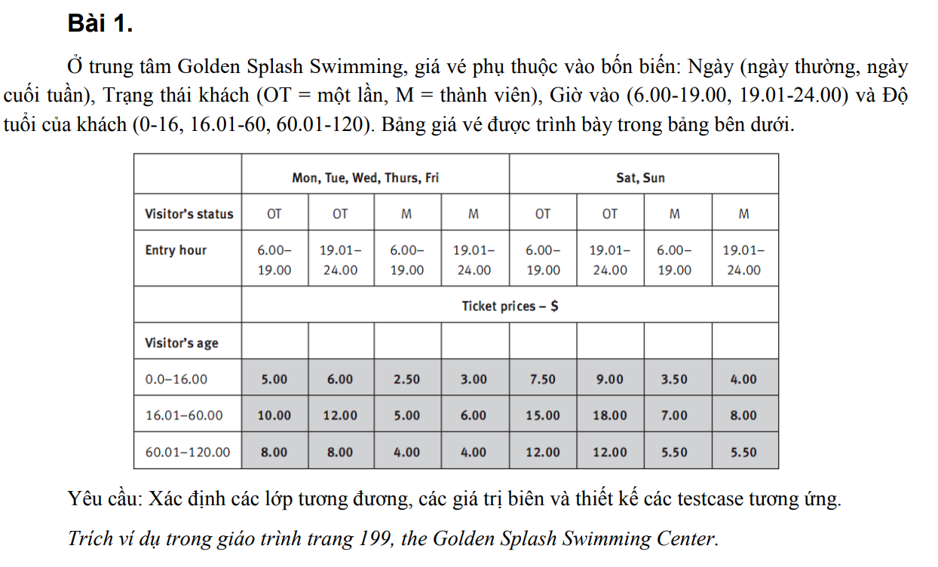
Condition | valid partition | invalid partition | valid boundary | invalid boundary
Ngày | {Mon,Tue,…,Fri} | ko thuộc (Mon,…,Sun)
 | {Sat,Sun} | ko nhập
Trạng thái khách | OT | ko thuộc (OT,M)
 | M | ko nhập
Giờ vào | [6.00,19.00] | < 6 | 6 | 5.99
 | [19.01,24.00] | > 24 | 19 | 24.01
 |  | ko nhập | 19.01
 |  | ko phải số | 24
Độ tuổi | (0.0-16.00) | < 0 | 0 | -1.99
 | (16.01-60.00) | > 120 | 16 | 120.01
 | (60.01-120.00) | ko nhập | 16.01
 |  | ko phải số | 60
 |  |  | 60.01
 |  |  | 120

Type | # | Input |  |  |  | Expected result
valid partition |  | Ngày | Trạng thái khách | Giờ vào | Độ tuổi
 | 1 | Mon | OT | 7 | 15 | 5
 | 2 | Fri | M | 16.15 | 20 | 5
 | 3 | Sat | OT | 20 | 65 | 8
invalid partition | 1 | Ma | OT | 7 | 10 | Lỗi không thuộc {Mon,…,Sun}
 | 2 |  | M | 20 | 18 | Lỗi không nhập ngày
 | 3 | Sun | F | 9 | 15 | Lỗi trạng thái khách không thuộc (OT,M)
 | 4 | Tue |  | 22 | 35 | Lỗi không nhập trạng thái khách
 | 5 | Wed | OT | 5 | 16 | Lỗi giờ vào < 6
 | 6 | Thurs | M | 24.3 | 45 | Lỗi giờ vào > 24
 | 7 | Fri | OT |  | 61 | Lỗi không nhập giờ vào
 | 8 | Sun | M | abc | 10 | Lỗi giờ vào không phải là số
 | 9 | Sat | OT | 7 | -1 | Lỗi tuổi < 0
 | 10 | Mon | M | 22 | 121 | Lỗi tuổi > 120
 | 11 | Tue | OT | 9 |  | Lỗi không nhập tuổi
 | 12 | Wed | M | 19 | abc | Lỗi tuổi không phải số
valid boundary | 1 | Mon | OT | 6 | 0 | 5
 | 2 | Fri | M | 19 | 16 | 2.5
 | 3 | Sat | OT | 19.01 | 16.01 | 12
 | 4 | Sun | M | 24 | 60 | 8
 | 5 | Sun | M | 24 | 60.01 | 5.5
 | 6 | Sun | M | 24 | 120 | 5.5
invalid boundary | 1 | Mon | OT | 5.99 | 15 | Lỗi giờ vào < 6
 | 2 | Thurs | M | 24.01 | 20 | Lỗi giờ vào > 24
 | 3 | Sat | OT | 17 | -1.99 | Lỗi tuổi < 0
 | 4 | Sun | M | 20 | 120.01 | Lỗi tuổi > 120

Bai2
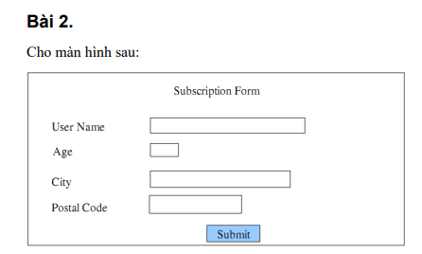
Condition | valid partition | invalid partition | valid boundary | invalid boundary
User Name | phải có từ 6 đến 12 ký tự, bắt đầu bằng chữ cái và chỉ chứa chữ cái hoặc chữ số. | < 6 kí tự | 6 ký tự, bắt đầu bằng chữ cái và chỉ chứa chữ cái hoặc chữ số. | 5
 |  | > 12 kí tự | 12 ký tự, bắt đầu bằng chữ cái và chỉ chứa chữ cái hoặc chữ số. | 13
 |  | bắt đầu không bằng chữ cái
 |  | không chứa chữ cái hoặc chữ số
 |  | không nhập
Age | [18,64] | < 18 | 18 | 17
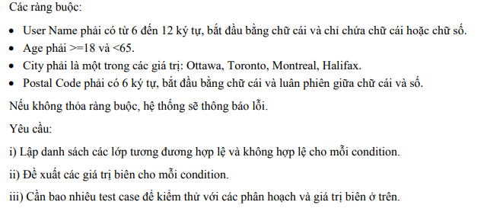
 |  | >= 65 | 64 | 65
 |  | số thực
 |  | không phải là số
 |  | không nhập
City | {Ottawa, Toronto, Montreal, Halifax} | không thuộc {Ottawa, Toronto, Montreal, Halifax}
 |  | không nhập
Postal Code | phải có 6 ký tự, bắt đầu bằng chữ cái và luân phiên giữa chữ cái và số | > 6 kí tự | 6 ký tự, bắt đầu bằng chữ cái và luân phiên giữa chữ cái và số | 7
 |  | < 6 kí tự |  | 5
 |  | bắt đầu không bằng chữ cái
 |  | luân phiên giữa chữ cái và số
 |  | không nhập

Type | # | Input |  |  |  | Expected result
 |  | User name | Age | City | Pastal Code
valid partition | 1 | davidchau | 21 | Ottawa | otta36 | Submit thành công
invalid partition | 1 | david2 | 21 | Ottawa | otta36 | Lỗi username < 6 kí tự
 | 2 | huynhhoahahah2454 | 21 | Ottawa | otta36 | Lỗi username > 12 kí tự
 | 3 | 56huynhhoa | 22 | Toronto | toron5 | Lỗi username bắt đầu không bằng chữ cái
 | 4 | #huynhhoa56! | 35 | Montreal | mon241 | Lỗi không chứa chỉ chữ cái hoặc số
 | 5 |  | 25 | Hailifax | hal48 | Lỗi không nhập
 | 6 | truongthanh12 | 12 | Montreal | mon241 | Lỗi tuổi < 18
 | 7 | hoangthai48 | 66 | Hailifax | hal484 | Lỗi tuổi > 65
 | 8 | hoangthai48 | 20.5 | Hailifax | hal484 | Lỗi phải là số nguyên
 | 9 | hoangthai48 | abc | Hailifax | hal484 | Lỗi tuổi không phải số
 | 10 | truongthanh12 |  | Montreal | mon241 | Lỗi không nhập
 | 11 | khaihao65 | 20 | Mama | mon241 | Lỗi City không thuộc{Ottawa,…,Halifax}
 | 12 | khaihao65 | 20 |  | mon241 | Lỗi không nhập city
 | 13 | truongthanh12 | 28 | Montreal | montr246 | Lỗi postal > 6 kí tự
 | 14 | truongthanh12 | 28 | Montreal | mon | Lỗi postal < 6 kí tự
 | 15 | truongthanh12 | 30 | Toronto | 5toron | Lỗi postal bắt đầu không bằng chữ cái
 | 16 | truongthanh12 | 30 | Toronto | tor5k$ | Lỗi postal không luân phiên chữ cái và số
 | 17 | truongthanh12 | 30 | Toronto |  | Lỗi không nhập postal
valid boundary | 1 | khai33 | 18 | Hailifax | hali77 | Submit thành công
 | 2 | khaitran1234 | 64.95 | Montreal | mon242 | Submit thành công
invalid boundary | 1 | lyhao | 20 | Hailifax | hal484 | Lỗi username < 6 kí tự
 | 2 | lyhaonam12345 | 20 | Hailifax | hal484 | Lỗi username > 12 kí tự
 | 3 | lyhao25 | 17.99 | Montreal | montr246 | Lỗi age < 18
 | 4 | lyhao25 | 66 | Montreal | montr246 | Lỗi age > 65
 | 5 | lyhao25 | 20 | Montreal | monka15 | Lỗi postal > 6 kí tự
 | 6 | lyhao25 | 20 | Montreal | monk1 | Lỗi postal < 6 kí tự

Bai3
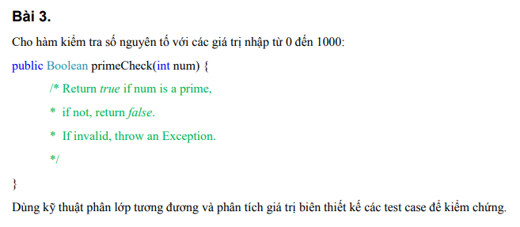
Condition | valid partition | invalid partition | valid boundary | invalid boundary
Num | [0,1000] và là số nguyên tố | < 0 | 0 | -1
 | [0,1000] và không là số nguyên tố | > 1000 | 1000 | 1001
 |  | số thực | 1
 |  | không phải là số | 2
 |  | không nhập | 3

Type | # | input | Expected Result
 |  | Num
valid partition | 1 | 397 | TRUE
 | 2 | 500 | FALSE
invalid partition | 1 | -1 | Exception
 | 2 | 1001 | Exception
 | 3 | 4.6 | Exception
 | 4 | abc | Exception
 | 5 |  | Exception
valid boundary | 1 | 0 | FALSE
 | 2 | 1000 | FALSE
 | 3 | 1 | FALSE
 | 4 | 2 | TRUE
 | 5 | 3 | TRUE
invalid boundary | 1 | -1 | Exception
 | 2 | 1001 | Exception

Bai4
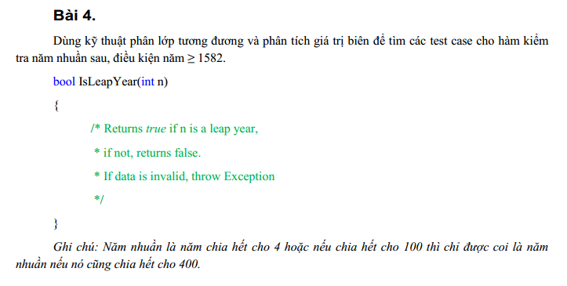
Condition | Valid partitions | Invalid partitions | Valid boundaries | Invalid boundaries
năm | >= 1582, năm nhuần | < 1582 | 1582 | 1581
 | >= 1582 k là năm nhuần | số thực | 1585
 |  | chuỗi | 1586
 |  | trống | 1587
 |  |  | 1588

Type | # | Input | Expected Result
 |  | Năm
Valid partitions | 1 | 1584 | TRUE
 | 2 | 1583 | FALSE
Invalid partitions | 1 | 1579 | FALSE
 | 2 | 2000.88 | Exception
 | 3 | abc | Exception
 | 4 |  | Exception
Valid boundaries | 1 | 1582 | FALSE
 | 2 | 1585 | FALSE
 | 3 | 1586 | FALSE
 | 4 | 1587 | FALSE
 | 5 | 1588 | TRUE
Invalid boundaries | 1 | 1581 | Exception

Bai5
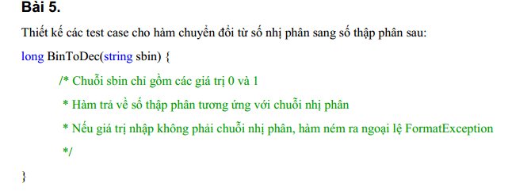
Condition | Valid partitions | Invalid partitions | Valid boundaries | Invalid boundaries
sbin | 0 và 1 là chuỗi nhị phân | ! 0 và !1 | 10 | 4
 |  | trống | 1
 |  | không phải là số | 2
 |  | số thực | 3

Type | # | Input | Expected Result
 |  | sbin
valid partition | 1 | 100 | 4
Invalid partition | 1 | 2 | FormatException
 | 2 |  | FormatException
 | 3 | abc | FormatException
 | 4 | 10.1 | FormatException
Valid boundaries | 1 | 10 | 2
 | 2 | 1 | 1
 | 3 | 2 | FormatException
 | 4 | 3 | FormatException
Invalid boundaries | 1 | 4 | FormatException

Bai6
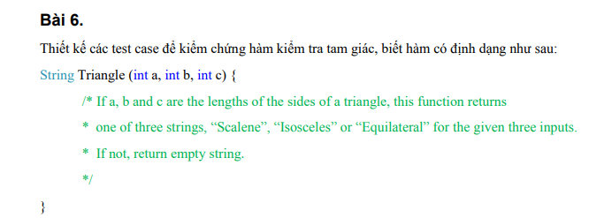
Condition | Valid partitions | Invalid partitions | Valid boundaries | Invalid boundaries
a, b và c | a,b, và c > 0 | a or b or c < 0
tam giác đều |  | a or b or c không tạo thành tam giác
tam giác cân
tam giác vuông

Type | # | Input | Expected Result
 |  | a, b và c
Valid partition | 1 | (4,5,6) | Scalene
 | 2 | (5,5,5) | Equilateral
 | 3 | (3,3,4) | Isosceles
Invalid partition | 1 | (-1,2,3) | " "
 | 2 | (1,2,3) | " "
 | 3 | abc | " "
 | 4 |  | " "

Bai7
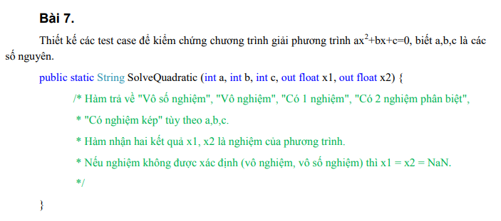
Condition | VP | IP | VB | IB
a | a > 0 | số thực
 | a < 0 | chuỗi
 | a = 0
b | b > 0
 | b < 0
 | b = 0
c | c > 0
 | c < 0
 | c = 0
Ket qua tra ve | a = 0 && b = 0 && c = 0
 | b^2 -4ac < 0
 | b^2 -4ac = 0
 | b^2 - 4ac > 0

# | Test case type | Input |  |  | Excepted result
 |  | a | b | c | x1 | x2 | Nghiệm
1 | VP | 2 | 3 | 1 | -0.5 | -1 | Có 2 nghiệm
2 |  | -2 | -3 | -1 | -0.5 | -1 | Có 2 nghiệm
3 |  | 0 | 0 | 0 | NaN | NaN | Vô số nghiệm
4 |  | 0 | 3 | -9 | 3 | 3 | có nghiệm kép
5 |  | 1 | 0 | 4 | NaN | NaN | Vô nghiệm
6 |  | 2 | 0 | 0 | 0 |  | Có 1 nghiệm
7 | IP | 2.5 | 5 | 1 | Thông báo các giá trị a,b,c là số nguyên
8 |  | 5 | a | 8 | Thông báo các giá trị a,b,c là số nguyên

Bai8
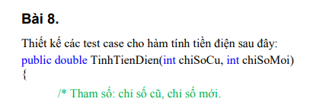
Condition | valid partition | invalid partition | valid boundary | invalid boundary
chiSoCu | [0,chiSoMoi] | < 0 | 0 | -1
 |  | > chiSoMoi | chiSoMoi | chiSoMoi+1

chiSoMoi | >=chiSoCu va >=0 | < 0 | 0 | -1
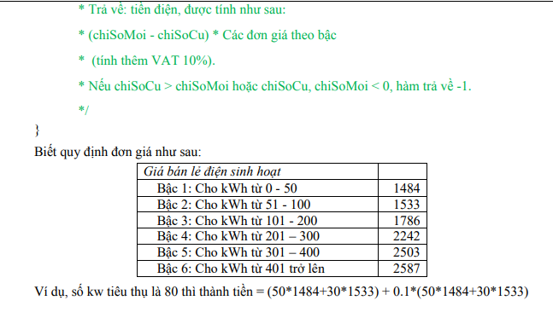

Tieu thu (chiSoMoi - chiSoCu) | [0,50] | < 0 | 0
 | [51,100] |  | 50
 | [101,200] |  | 51
 | [201,300] |  | 100
 | [301,400] |  | 101
 | >=401 |  | 200
 |  |  | 201
 |  |  | 300
 |  |  | 301
 |  |  | 400
 |  |  | 401

Type | # | Input |  | Số kw tiêu thụ | Expected Result
 |  | chiSoCu | chiSoMoi
valid parttion | 1 | 50 | 180 | 130 | 20443
invalid partition | 1 | -1 | 90 |  | -1
 | 2 | 110 | 90 |  | -1
 | 3 | abc | 90 |  | Lỗi chiSoCu không phải là số
 | 4 |  | 90 |  | Lỗi không nhập chiSoCu
 | 5 | 50 | -1 |  | -1
 | 6 | 20 | 10 |  | -1
 | 7 | 20 | abc |  | Lỗi chiSoMoi không phải là số
 | 8 | 20 |  |  | Lỗi không nhập chiSoMoi
valid boundary | 1 | 0 | 100 | 100 | 15085
invalid boundary | 1 | -1 | -1 |  | -1

Bai9
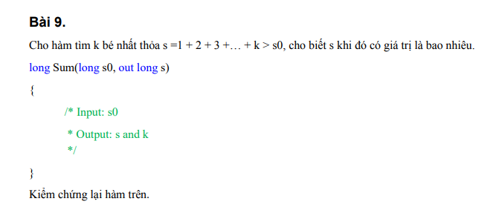
Condition | Valid partitions | Invalid partitions | Valid boundaries | Invalid boundaries
s0 | < s = 1 + 2 + 3 + ...+ k | > s = 1 + 2 + 3 + ...+ k
 |  | số thực

Bai10
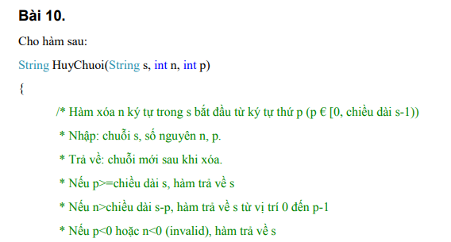
Condition | Valid partitions | Invalid partitions | Valid boundaries | Invalid boundaries
s | chuỗi ký tự
n | số nguyên >= 0 | < 0 | 0 | -1
 |  | số thực
 |  | > s -1
p | bắt đầu từ ký tự thứ p(p€[0, chiều dài s-1) | < 0 | 0 | -1
 | p >= chiều dài s |  | s | s-1
 | n > chiều dài s-p
 | p < 0
 | n < 0

Type | # | Input |  |  | Excepted result
 |  | s | n | p
VP | 1 | HaaHaa | 1 | 2 | HaHaa
 | 2 | HaaHaa | 2 | 6 | HaHaa
 | 3 | HaaHaa | 2 | 4 | HaaH
 | 4 | HaaHaa | 1 | -1 | HaaHaa
 | 5 | HaaHaa | -1 | 2 | HaaHaa
IP | 1 | HaaHaa | -1 | 2 | HaaHaa
 | 2 | HaaHaa | 1.6 | 2 | HaaHaa
 | 3 | HaaHaa | 6 | 2 | HaaHaa
 | 4 | HaaHaa | 1 | -1 | HaaHaa
VB | 1 | HaaHaa | 0 | 0 | HaaHaa
 | 2 | HaaHaa | 1 | 5 | HaaHa
IB | 1 | HaaHaa | -1 | 2 | HaaHaa
 | 2 | HaaHaa | 2 | -1 | HaaHaa

